Inicio


 |  | ETS ARQUITECTURA

CONSTRUCCIÓN 2
PREDIMENSIONADO DE VIGAS

 | David Bienvenido Huertas

Viga
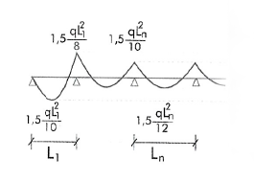
T1
T2
T3
Vuelo
Datos de partida
Carga (q) |  | kN/m²
Luz de la viga |  | m
Luz entre pilares |  | m
Ancho de la viga |  | m
Canto de la viga |  | m
Carga puntual vuelo (P) |  | kN
$$q=q\frac{L_{1}+L_{2}}{2}$$
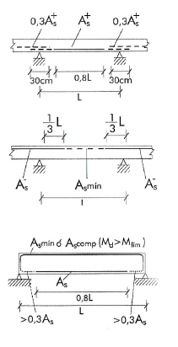
Límite elástico del acero |  | N/mm²
Resistencia característica del hormigón |  | N/mm²
Carga característica de la viga (q) | 0.00 | kN/m
Tramo de análisis |  |  | Seleccionar según el esquema superior

Momentos flectores por tramo (Md)
Tramo M+ |  | mkN
Tramo M- |  | mkN

$$A_{s}=10\frac{M_{d}^{+}}{0,8hf_{yd}}$$
Area longitudinal por tramo
Tramo As+ | #VALUE! | cm²
Tramo As- | #VALUE! | cm²

Redondos tramo As+
Diámetro del redondo |  | mm
Área del redondo | 0.00 | cm²
Número de redondos | #VALUE!
Número definitivo de redondos
Separación entre redondos | 5.00 | cm

Redondos tramo As-
Diámetro del redondo |  | mm
Área del redondo | 0.00 | cm²
Número de redondos | #VALUE!
Número definitivo de redondos
Separación entre redondos | 5.00 | cm

$$V_{d}=1,5\frac{qL}{2}$$
$V_{cu}=0,5bh$ [x1000]
Cercos
Cortante por tramo (Vd) | 0.00 | kN
Tirante del hormigón (Vcu) | 0.00 | kN
Diferencial de cortante (Vd-Vcu) | 0.00 | kN
$$A_{s}=10\frac{V_{d}−V_{cu}}{0,8hf_{yd}}$$
Área | #DIV/0! | cm²
Número de ramas verticales
Área por ramal vertical | #DIV/0! | cm²
Diámetro del redondo
Área del redondo | 0.00 | cm²
Número de redondos | #DIV/0!
Número definitivo de redondos
Separación entre redondos | 2.00 | cm

